상품제안서
박스대형밴드(무지밴드) | 상품코드: S11588

 |  |  |  |  |  |  | 02-713-8555 | www.synergygift.co.kr
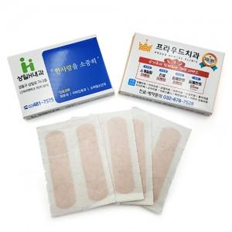

【상세/제작정보】 | *종이케이스 양면칼라인쇄(아트300g) *밴드:무지(살색)밴드 *기본6매~20매 가능 *납기:6일~7일

【인쇄/포장옵션】 | 풀칼라 / 포장불가능

【공급단가】 | 수량 | 1,000~ | 2,000~ | 3,000~ | 5,000~ | 10,000~
*VAT별도 | 단가 | 330원 | 310원 | 300원 | 290원 | 280원

【상품 URL】 | https://www.synergygift.co.kr:443/src/goods_detail.php?gdno=8627

